关系图
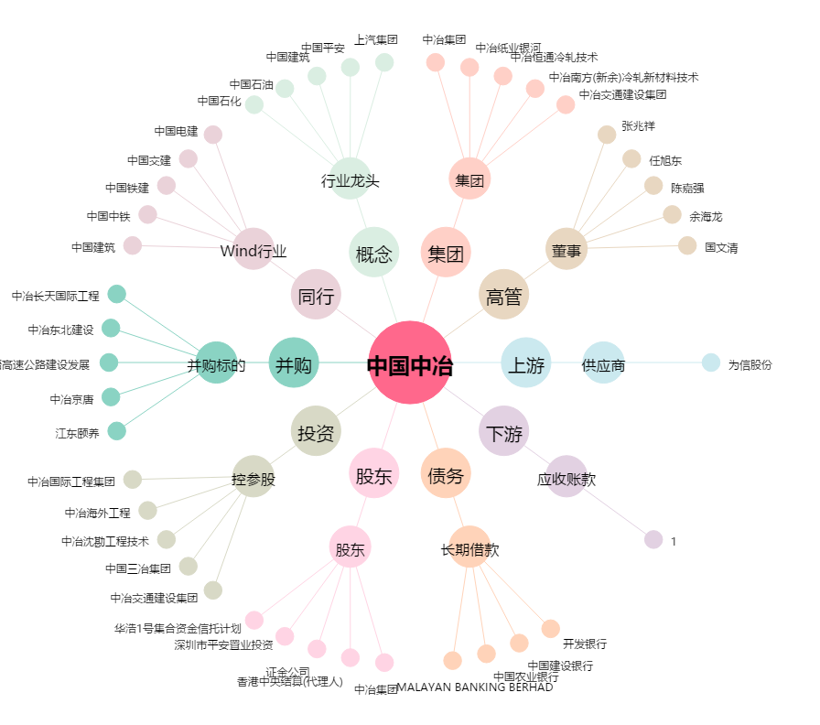
中国中冶[601618.SH] - 关系概览图

